Calculo Sigma 1
Calcular el nivel sigma del proceso.
Caso 1: Para productos Conformes/No conformes
Datos a introducir
1. Número de unidades procesadas: Número de unidades que se ha procesado en el periodo estudiado.
2. Porcentaje de posibilidades de encontrar el defecto: Porcentaje de productos que se han medido o verificado para detectar si son conformes o no (si verifican todos los productos, introducir O=100%).
3. Numero de defectos detectados en las mediciones o verificaciones que se han hecho.

 | 1. Número de unidades procesadas N= | 350
 | 2. Porcentaje de posibilidades de encontrar el defecto O= | 50%
 | 3. Numero de defectos detectados D= | 8
Resultados
4. El Porcentaje de defectos (o Defectos por Unidad, DPU) nos indica las probabilidades de que el producto salga defectuoso.
5. Productividad (o Rendimiento del proceso), nos marca las probabilidades de que el producto salga conforme.
6. Nivel de calidad sigma del proceso Te dice el numero de desviaciones tipicas que tu proceso puede aceptar para que tu producto sea conforme.
 | 4. Porcentaje de Defectos DPU=D/(NxO) | 4.6%
 | 5. Productividad (Rto. del proceso) =(1-DPU)x100 | 95.4%
 | 6. Nivel sigma del proceso = | 3.19
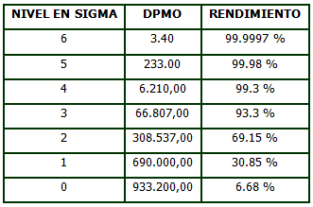
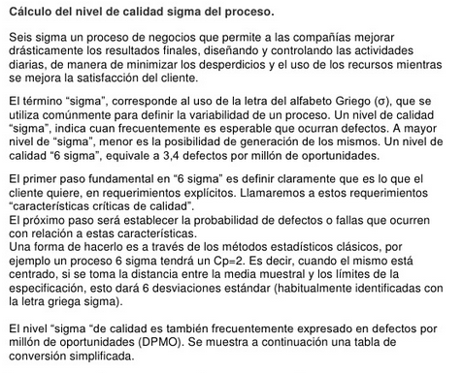

Nota: No confundir el nivel sigma del proceso con la desviación tipica (S).
Hay en muchos sitios donde designan a la desviación tipica (o estándar) con la letra sigma, por eso hay que recalcar que no son lo mismo.

 |  |  | Ver ejemplo
 |  |  | Información detallada de 6 sigma

Calculo Sigma 2
Calcular el nivel sigma del proceso.
Caso 2: Para productos que deben entrar en un rango de tolerancias

1. Introducir datos:
- Media y desviación tipica (S) de tu proceso real.
- Limites superior e inferior (USL y LSL) fijados en la especificación, para que el producto pueda ser considerado conforme.
Si no te los dan explicitamente, se pueden calcular como el valor fijado en la especificación +/- las tolerancias permitidas.

1. Introducir media del proceso, desviación tipica del proceso (S) y limites de especificación
2. Curva Normal
- Media
- Desviación estándar (S)
- USL (para sacar Área 1)
- LSL (para sacarÁrea 2)
3. Determinar el área USL (Área 1)
Z₁$=\frac{USL−\text{x}}{s}$ =
Dist. Normal Z₁ =
4. Determinar el área LSL (Área 2)
Z₂ = $\frac{LSL−x}{s}$ =
Dist. Normal Z₂ =
5. Calculo del % de productividad (Rto. del proceso)
Área 1 - Área2 =
Productividad (%) =
6. Nivel de calidad sigma del proceso según rendimiento (ver tabla abajo)
Nivel sigma del proceso =

Media | 260 | S | 19 | USL | 290 | LSL | 240
 | curva normal |  | S |  | LSL |  | USL
-5 | 1.4867195147E-06 | 0 | 0.24197072452 | -1.0526315789 | 0 | 1.5789473684 | 0
-4.5 | 1.5983741107E-05 | 1 | 0.24197072452 | -1.0526315789 | 0.1 | 1.5789473684 | 0.1
-4 | 0.00013383022576 |  |  | -1.0526315789 | 0.2 | 1.5789473684 | 0.2
-3 | 0.0044318484119 |  |  | -1.0526315789 | 0.3 | 1.5789473684 | 0.3
-2.5 | 0.017528300494 |  |  | -1.0526315789 | 0.4 | 1.5789473684 | 0.4
-2 | 0.053990966513 |  |  | -1.0526315789 | 0.5 | 1.5789473684 | 0.5
-1.5 | 0.12951759567
-1 | 0.24197072452
-0.5 | 0.35206532676
0 | 0.3989422804
0.5 | 0.35206532676
1 | 0.24197072452
1.5 | 0.12951759567
2 | 0.053990966513
2.5 | 0.017528300494
3 | 0.0044318484119
4 | 0.00013383022576
4.5 | 1.5983741107E-05
5 | 1.4867195147E-06

2. Curva normal: se realiza la gráfica en función de los datos anteriores, mostrando la media, la desviación y los limites superior e inferior de la especificación.

3 y 4. Area USL y LSL: Respecto a una curva normal (de media=0 y S=1) nos calcula la distancia a la que estarían los límies superior e inferior.
Estos valores son calculos intermedios para determinar el % de productividad.
 |  |  |  |  |  |  | 1.58

 |  |  |  |  |  |  | 0.94

 |  |  |  |  |  |  | -1.05

 |  |  |  |  |  |  | 0.15

5. Productividad: Nos calcula el porcentaje de productos que están dentro de las tolerancias especificadas (y por lo tanto, son conformes).
 |  |  |  |  |  |  | 0.797

 |  |  |  |  |  |  | 79.7%

6. Nivel de calidad sigma del proceso: calcula cuál es el nivel sigma del proceso en función del rendimiento obtenido.
Por ejemplo, si sigma=3 significa que nuestros productos entran dentro de especificaciones en el 93,32% de los casos (ver tablas abajo)
 |  |  |  |  |  |  | 2.33

Valores de nivel sigma (Tabla resumen) |  |  |  | Valores de nivel sigma (Tabla extendida)

Nota: No confundir el nivel sigma del proceso con la desviación tipica (S).
Hay en muchos sitios donde designan a la desviación tipica (o estándar) con la letra sigma, por eso hay que recalcar que no son lo mismo.

